本文
 |  |  |  |  |  |  |  |  |  |  |  |  |  | 令和７年10月27日
 |  |  |  |  |  |  |  |  |  |  |  |  |  | 香川県統計調査課
香川県鉱工業生産指数（2020年基準）令和７年８月分

 |  |  |  | 季節調整済指数 ２か月ぶりに低下

 |  |  |  |  |  |  |  |  |  |  |  |  | (2020年＝100.0)
 | 項 目 |  |  |  |  |  |  | 指 数 |  |  | 前 月 比 |  |  | 前年同月比
 | 原 指 数 |  |  |  |  |  |  | ８９.３ |  |  |  |  |  | ３.６％
 | 季 節 調 整 済 指 数 |  |  |  |  |  |  | ９７.６ |  |  | △３.１％

１ 概況 ８月の生産指数（季節調整済指数）は、97.6で、２か月ぶりに低下しました。 また、原指数は89.3で、前年同月より上昇しました。 業種別にみると、金属製品工業や食料品工業など９業種が低下し、化学・石油石炭製品工業や輸送機械工業など４業種が上昇しました。

２ 上昇・低下に寄与した主な業種
 | （１）上昇に寄与した主な業種
 | 業種名 |  |  |  |  | 季節調整済指数 |  |  | 前月比 |  |  | 主な寄与品目
 | 化学・石油石炭製品工業 |  |  |  |  | 127.5 |  |  | 27.4 |  | ％ | 医薬品
 | 輸送機械工業 |  |  |  |  | 111.8 |  |  | 21.9 |  | ％ | 鋼船
 | （２）低下に寄与した主な業種
 | 業種名 |  |  |  |  | 季節調整済指数 |  |  | 前月比 |  |  | 主な寄与品目
 | 金属製品工業 |  |  |  |  | 89.1 |  |  | △ 15.9 |  | ％ | アルミニウム製建具
 | 食料品工業 |  |  |  |  | 92.5 |  |  | △ 11.9 |  | ％ | 食用油
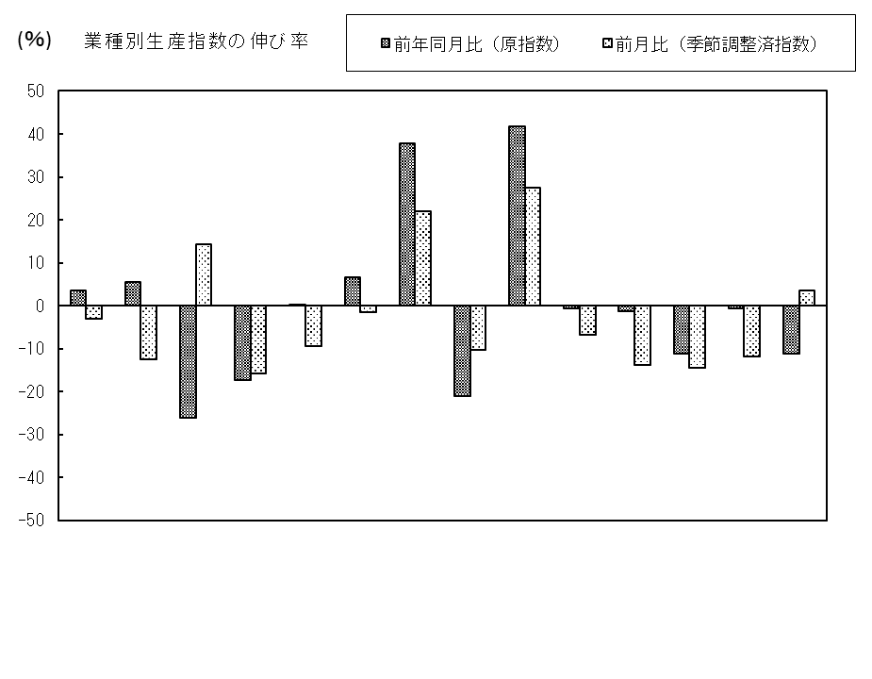

汎用・生産用機械
 |  | 総合 | 鉄鋼 | 非鉄金属 | 金属製品 | はん用・生産用機械 | 電気機械 | 輸送機械 | 窯業・土石 | 化学・石油 石炭製品 | プラスチック | パルプ・紙 | 繊維 | 食料品 | その他

○香川県統計情報データベース https://www.pref.kagawa.lg.jp/tokei/

動向
 |  |  | 香川県・四国及び全国の動向 |  |  |  |  |  |  |  | (2020年＝100.0）

 |  | 原 指 数 |  |  |  |  |  | 季 節 調 整 済 指 数
 |  | 香川県 |  | 四 国 |  | 全 国 |  | 香川県 |  | 四 国 |  | 全 国
 |  |  | 前年同期(月)比 ％ |  | 前年同期(月)比 ％ |  | 前年同期(月)比 ％ |  | 前期(月)比 ％ |  | 前期(月)比 ％ |  | 前期(月)比 ％

2020 | 年平均 | 100.0 | △ 13.9 | 100.0 | △ 7.5 | 100.0 | △ 10.4
2021 | 年平均 | 101.7 | 1.7 | 102.2 | 2.2 | 105.4 | 5.4
2022 | 年平均 | 100.2 | △ 1.5 | 101.3 | △ 0.9 | 105.3 | △ 0.1
2023 | 年平均 | 100.2 | 0.0 | 98.8 | △ 2.5 | 103.9 | △ 1.3
2024 | 年平均 | 102.2 | 2.0 | 98.1 | △ 0.7 | 101.2 | △ 2.6
2023年 | Ⅲ期 | 101.5 | △ 0.5 | 99.3 | △ 1.9 | 102.7 | △ 3.9 | 100.9 | 1.2 | 100.7 | 3.1 | 103.3 | △ 1.4
 | Ⅳ期 | 104.2 | 2.4 | 102.6 | △ 0.1 | 106.5 | △ 0.7 | 101.9 | 1.0 | 100.1 | △ 0.6 | 104.4 | 1.1
2024年 | Ⅰ期 | 101.9 | 5.6 | 97.2 | 0.3 | 99.9 | △ 3.9 | 104.1 | 2.2 | 98.3 | △ 1.8 | 99.0 | △ 5.2
 | Ⅱ期 | 100.6 | 2.0 | 98.0 | 1.8 | 99.0 | △ 3.3 | 102.2 | △ 1.8 | 99.2 | 0.9 | 101.1 | 2.1
 | Ⅲ期 | 103.5 | 2.0 | 97.3 | △ 2.0 | 100.9 | △ 1.8 | 101.8 | △ 0.4 | 97.6 | △ 1.6 | 101.4 | 0.3
 | Ⅳ期 | 102.9 | △ 1.2 | 100.0 | △ 2.5 | 104.9 | △ 1.5 | 100.3 | △ 1.5 | 97.1 | △ 0.5 | 101.8 | 0.4
2025年 | Ⅰ期 | 101.2 | △ 0.7 | 97.9 | 0.7 | 100.9 | 1.0 | 103.4 | 3.1 | 98.8 | 1.8 | 101.5 | △ 0.3
 | Ⅱ期 | 99.2 | △ 1.4 | 98.0 | 0.0 | 99.9 | 0.9 | 100.8 | △ 2.5 | 99.1 | 0.3 | 101.9 | 0.4
2023年 | 8月 | 97.1 | 2.5 | 100.8 | 0.1 | 96.1 | △ 4.7 | 103.8 | 5.5 | 104.5 | 6.9 | 103.1 | △ 0.4
 | 9月 | 107.6 | △ 0.2 | 102.9 | △ 2.1 | 107.0 | △ 4.5 | 100.5 | △ 3.2 | 99.7 | △ 4.6 | 103.2 | 0.1
 | 10月 | 105.8 | △ 1.8 | 102.6 | △ 0.7 | 106.3 | 0.9 | 100.1 | △ 0.4 | 99.6 | △ 0.1 | 104.4 | 1.2
 | 11月 | 106.5 | 4.1 | 107.1 | 6.3 | 106.9 | △ 1.6 | 103.3 | 3.2 | 103.9 | 4.3 | 103.8 | △ 0.6
 | 12月 | 100.2 | 5.0 | 98.2 | △ 5.7 | 106.4 | △ 1.1 | 102.2 | △ 1.1 | 96.7 | △ 6.9 | 105.0 | 1.2
2024年 | 1月 | 95.5 | 6.9 | 93.6 | 4.3 | 92.4 | △ 1.5 | 102.1 | △ 0.1 | 96.9 | 0.2 | 97.7 | △ 7.0
 | 2月 | 100.3 | 6.8 | 92.4 | 0.2 | 97.2 | △ 3.7 | 105.5 | 3.3 | 99.2 | 2.4 | 98.0 | 0.3
 | 3月 | 109.8 | 3.2 | 105.7 | △ 2.8 | 110.0 | △ 6.2 | 104.6 | △ 0.9 | 98.9 | △ 0.3 | 101.4 | 3.5
 | 4月 | 102.3 | 5.8 | 100.8 | 4.2 | 100.5 | △ 2.0 | 102.9 | △ 1.6 | 99.2 | 0.3 | 100.8 | △ 0.6
 | 5月 | 99.0 | 5.2 | 98.6 | 0.4 | 97.3 | 0.7 | 103.3 | 0.4 | 99.9 | 0.7 | 101.9 | 1.1
 | 6月 | 100.5 | △ 4.2 | 94.5 | 0.5 | 99.3 | △ 8.2 | 100.3 | △ 2.9 | 98.4 | △ 1.5 | 100.7 | △ 1.2
 | 7月 | 111.2 | 11.5 | 100.5 | 6.7 | 107.8 | 2.6 | 105.6 | 5.3 | 100.5 | 2.1 | 102.5 | 1.8
 | 8月 | 86.2 | △ 11.2 | 88.0 | △ 12.7 | 91.4 | △ 4.9 | 93.1 | △ 11.8 | 92.6 | △ 7.9 | 100.5 | △ 2.0
 | 9月 | 113.2 | 5.2 | 103.3 | 0.4 | 103.6 | △ 3.2 | 106.7 | 14.6 | 99.6 | 7.6 | 101.2 | 0.7
 | 10月 | 105.5 | △ 0.3 | 100.6 | △ 1.9 | 107.2 | 0.8 | 99.4 | △ 6.8 | 96.4 | △ 3.2 | 103.0 | 1.8
 | 11月 | 105.4 | △ 1.0 | 101.1 | △ 5.6 | 103.4 | △ 3.3 | 101.8 | 2.4 | 98.6 | 2.3 | 101.3 | △ 1.7
 | 12月 | 97.9 | △ 2.3 | 98.3 | 0.1 | 104.1 | △ 2.2 | 99.7 | △ 2.1 | 96.3 | △ 2.3 | 101.0 | △ 0.3
2025年 | 1月 | 92.8 | △ 2.8 | 94.9 | 1.4 | 94.4 | 2.2 | 99.2 | △ 0.5 | 98.3 | 2.1 | 99.9 | △ 1.1
 | 2月 | 99.1 | △ 1.2 | 90.1 | △ 2.5 | 97.3 | 0.1 | 104.6 | 5.4 | 96.4 | △ 1.9 | 102.2 | 2.3
 | 3月 | 111.6 | 1.6 | 108.6 | 2.7 | 111.1 | 1.0 | 106.3 | 1.6 | 101.7 | 5.5 | 102.4 | 0.2
 | 4月 | 98.5 | △ 3.7 | 105.2 | 4.4 | 101.0 | 0.5 | 99.1 | △ 6.8 | 103.5 | 1.8 | 101.3 | △ 1.1
 | 5月 | 98.4 | △ 0.6 | 95.2 | △ 3.4 | 95.0 | △ 2.4 | 104.0 | 4.9 | 97.8 | △ 5.5 | 101.2 | △ 0.1
 | 6月 | 100.7 | 0.2 | 93.6 | △ 1.0 | 103.7 | 4.4 | 99.3 | △ 4.5 | 96.1 | △ 1.7 | 103.3 | 2.1
r
r
r
r
 | 7月 | 106.0 | △ 4.7 | 95.7 | △ 4.8 | 107.4 | △ 0.4 | 100.7 | 1.4 | 95.7 | △ 0.4 | 102.1 | △ 1.2
 | 8月 | 89.3 | 3.6 | 82.0 | △ 6.8 | 89.9 | △ 1.6 | 97.6 | △ 3.1 | 87.5 | △ 8.6 | 100.6 | △ 1.5
 | （注）原指数、季節調整済指数ともに、最終月は暫定値、ｒは訂正値です。
 | 季節調整済指数は、センサス局法X-12-ARIMAにより季節、曜日・祝祭日調整を行っています。
 | この報告は、提供機関及び特定の統計調査の調査票情報を利用して、香川県が独自に集計等を行ったものです。

－２－

動向グラフ
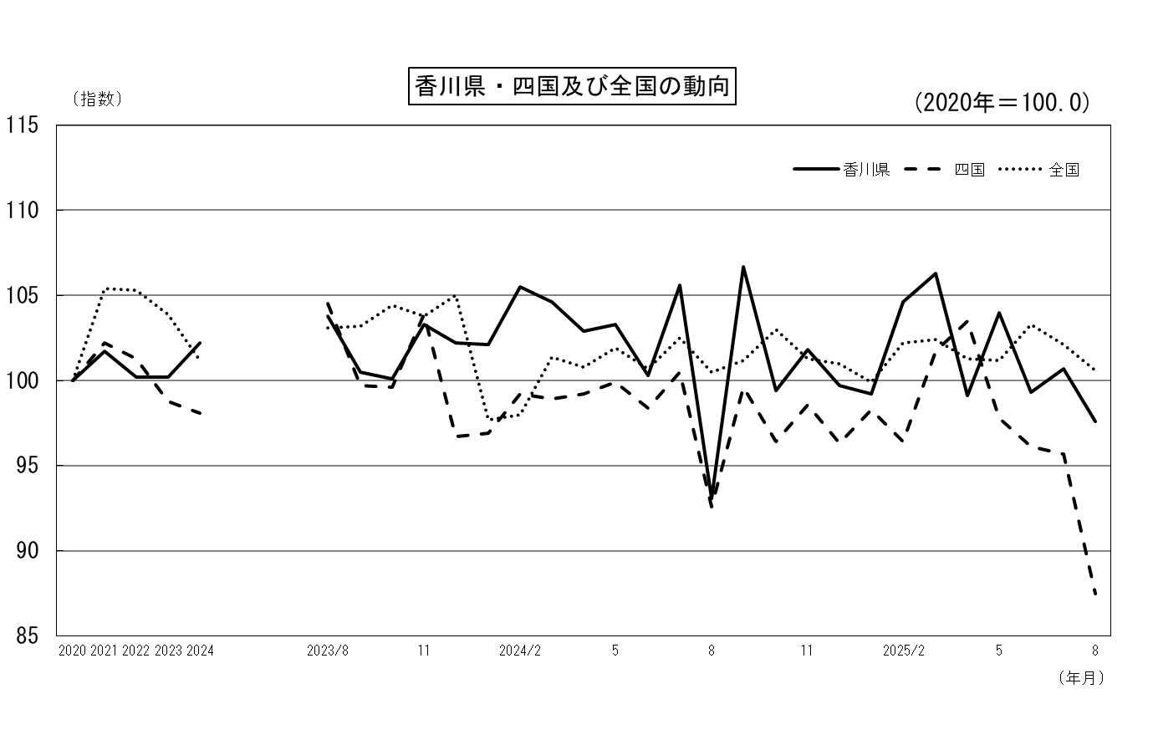

季節調整済指数
原指数
(年平均)

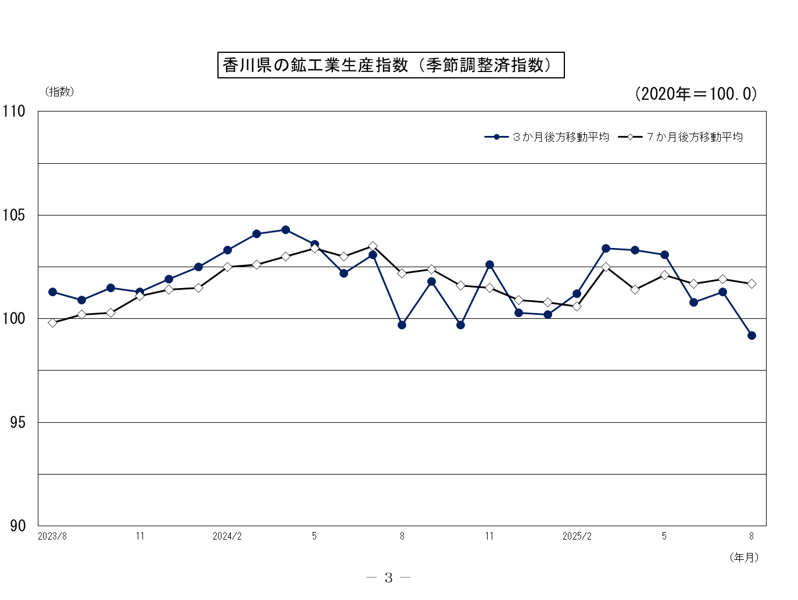

原指数
 |  |  |  |  | 香川県鉱工業生産指数（付加価値額ウェイト）

（原 指 数） |  |  |  |  |  |  |  |  |  |  |  |  |  |  |  |  |  |  |  |  | （2020年＝100.0）

 |  |  |  |  |  |  |  |  |  |  | 化 学・
 |  | 製 造 |  | 非 鉄 | 金 属 | 機 械 | 汎用・ |  |  | 窯 業・ | 石 油 | プ ラ ス | パルプ・ | 繊 維 | 食 料 品 | そ の 他 |  |  | 家 具 |  | 加 工 | 素材型 | その他
区 分 |  |  | 鉄 鋼 業 | 金 属 | 製 品 |  | 生産用機械 | 電気機械 | 輸送機械 | 土 石 | 石 炭 | チ ッ ク | 紙・紙加 |  |  |  | ゴ ム | 皮 革 | 木材・木製品 | そ の 他 | 組立型
 |  | 工 業 |  | 工 業 | 工 業 | 工 業 | 工 業 | 工 業 | 工 業 | 製品工業 | 製品工業 | 製品工業 | 工品工業 | 工 業 | 工 業 | 工 業 | 製品工業 | 製品工業 | 工 業 | 製品工業 | 業 種 | 業 種 | 業 種

ウェイト |  | 10000.0 | 231.9 | 310.2 | 1170.6 | 3096.0 | 1257.2 | 994.6 | 844.2 | 572.7 | 1388.2 | 673.5 | 567.5 | 179.4 | 1302.2 | 507.8 | 125.0 | 76.8 | 238.5 | 67.5 | 3096.0 | 5039.6 | 1864.4

2020年 | 平均 | 100.0 | 100.0 | 100.0 | 100.0 | 100.0 | 100.0 | 100.0 | 100.0 | 100.0 | 100.0 | 100.0 | 100.0 | 100.0 | 100.0 | 100.0 | 100.0 | 100.0 | 100.0 | 100.0 | 100.0 | 100.0 | 100.0
2021年 | 平均 | 101.7 | 105.4 | 95.1 | 102.4 | 106.8 | 112.6 | 105.5 | 99.6 | 102.0 | 95.5 | 103.9 | 96.7 | 100.2 | 96.0 | 106.1 | 119.1 | 78.3 | 110.1 | 99.8 | 106.8 | 100.1 | 97.6
2022年 | 平均 | 100.2 | 101.5 | 107.0 | 106.6 | 97.3 | 116.2 | 83.8 | 85.2 | 109.6 | 101.9 | 99.2 | 93.1 | 103.5 | 92.1 | 111.7 | 117.8 | 79.7 | 113.4 | 131.0 | 97.3 | 103.2 | 96.8
2023年 | 平均 | 100.2 | 88.7 | 86.0 | 107.7 | 102.5 | 126.1 | 81.6 | 92.1 | 112.3 | 98.4 | 88.9 | 88.3 | 84.4 | 91.4 | 129.7 | 115.8 | 79.5 | 145.6 | 156.4 | 102.5 | 99.0 | 99.5
2024年 | 平均 | 102.2 | 88.5 | 99.4 | 112.5 | 98.6 | 117.5 | 90.2 | 80.1 | 107.0 | 101.7 | 89.8 | 96.9 | 78.3 | 94.0 | 157.0 | 117.5 | 71.9 | 208.1 | 146.7 | 98.6 | 102.3 | 108.1

2023年 | 8月 | 97.1 | 76.4 | 69.9 | 98.5 | 101.7 | 127.3 | 74.9 | 95.3 | 112.0 | 105.5 | 77.7 | 85.6 | 75.2 | 89.0 | 119.3 | 110.3 | 65.1 | 97.3 | 275.6 | 101.7 | 95.2 | 94.5
 | 9月 | 107.6 | 99.2 | 74.0 | 111.7 | 105.5 | 127.2 | 82.9 | 99.8 | 116.9 | 148.3 | 86.1 | 87.5 | 90.6 | 93.5 | 105.5 | 117.3 | 100.0 | 105.2 | 90.5 | 105.5 | 113.5 | 94.9

 | 10月 | 105.8 | 91.5 | 78.4 | 113.5 | 101.3 | 119.8 | 77.2 | 102.1 | 111.4 | 121.3 | 91.9 | 97.5 | 90.1 | 91.4 | 160.3 | 113.2 | 42.4 | 249.2 | 67.1 | 101.3 | 107.5 | 108.6
 | 11月 | 106.5 | 95.8 | 73.1 | 125.1 | 108.1 | 128.2 | 85.4 | 104.9 | 110.4 | 95.4 | 91.2 | 102.2 | 86.9 | 94.1 | 168.0 | 109.3 | 44.2 | 275.0 | 39.9 | 108.1 | 103.2 | 112.6
 | 12月 | 100.2 | 90.9 | 76.6 | 110.9 | 96.0 | 116.2 | 76.6 | 88.9 | 117.3 | 98.2 | 80.0 | 93.2 | 81.3 | 96.6 | 155.6 | 107.5 | 49.7 | 235.7 | 82.3 | 96.0 | 98.9 | 110.5

2024年 | 1月 | 95.5 | 91.9 | 83.3 | 107.4 | 96.1 | 122.4 | 81.0 | 74.7 | 98.7 | 84.6 | 81.1 | 83.2 | 68.7 | 85.6 | 167.5 | 107.7 | 81.1 | 259.3 | 51.7 | 96.1 | 91.7 | 104.8
 | 2月 | 100.3 | 105.4 | 101.1 | 107.3 | 102.8 | 121.8 | 103.6 | 73.5 | 106.2 | 82.8 | 93.4 | 91.2 | 75.3 | 94.4 | 151.4 | 117.9 | 71.2 | 224.2 | 47.3 | 102.8 | 96.6 | 106.5
 | 3月 | 109.8 | 99.8 | 99.2 | 123.7 | 107.4 | 121.8 | 113.1 | 79.3 | 115.9 | 108.9 | 102.0 | 97.5 | 72.8 | 96.1 | 171.1 | 121.0 | 186.8 | 215.1 | 90.9 | 107.4 | 110.2 | 112.6

 | 4月 | 102.3 | 86.9 | 98.6 | 110.4 | 93.1 | 121.2 | 80.2 | 66.4 | 114.7 | 98.1 | 92.2 | 102.5 | 73.6 | 99.8 | 175.2 | 114.0 | 75.0 | 225.5 | 224.6 | 93.1 | 102.5 | 116.9
 | 5月 | 99.0 | 80.1 | 106.8 | 107.2 | 98.8 | 119.7 | 79.6 | 90.1 | 102.1 | 88.0 | 82.3 | 99.3 | 79.0 | 94.1 | 154.2 | 122.6 | 65.5 | 177.8 | 230.2 | 98.8 | 96.2 | 107.1
 | 6月 | 100.5 | 80.5 | 104.5 | 108.2 | 97.5 | 117.8 | 85.7 | 81.1 | 103.6 | 89.3 | 91.1 | 96.6 | 73.9 | 92.2 | 183.0 | 115.8 | 63.1 | 192.0 | 411.9 | 97.5 | 97.6 | 113.6

 | 7月 | 111.2 | 101.1 | 105.2 | 118.9 | 103.6 | 127.3 | 89.5 | 84.9 | 112.4 | 124.3 | 95.2 | 105.5 | 80.3 | 92.7 | 197.6 | 128.5 | 49.4 | 192.6 | 511.5 | 103.6 | 113.5 | 117.6
...
注）最終月は暫定値、ｒは訂正値です。
指数作成にあたり、造船造機統計調査・薬事工業生産動態統計調査などを用いています。

加工組立型業種･･･汎用・生産用機械工業，電気機械工業，輸送機械工業
素 材 型 業 種･･･鉄鋼業，非鉄金属工業，金属製品工業，窯業・土石製品工業，化学・石油石炭製品工業 プラスチック製品工業，パルプ・紙・紙加工品工業，ゴム製品工業

そ の 他 業 種･･･繊維工業，食料品工業，皮革製品工業，家具・木材・木製品工業工業 その他製品工業
－４－
－５－

季調済指数
...
 | 7月分 | 1.4 | 17.3 | △ 0.8 | 7.0 | △ 0.7 | 1.6 | 12.8 | △ 11.5 | △ 0.5 | △ 0.6 | △ 3.4 | 4.7 | 10.8 | 8.7 | △ 8.9 | △ 3.4 | △ 9.9 | 1.8 | 2.3 | △ 0.7 | 3.0 | 0.6
前月比
（％） | 8月分 | △ 3.1 | △ 12.6 | 14.4 | △ 15.9 | △ 0.8 | △ 9.5 | △ 1.5 | 21.9 | △ 10.4 | 27.4 | △ 6.8 | △ 13.9 | △ 14.4 | △ 11.9 | 3.6 | △ 8.9 | 16.4 | △ 13.7 | △ 38.1 | △ 0.8 | △ 0.5 | △ 4.0

注）最終月は暫定値、ｒは訂正値です。

－６－
－７－

グラフ
業種別主要指標の推移（季節調整済指数、2020年=100.0）
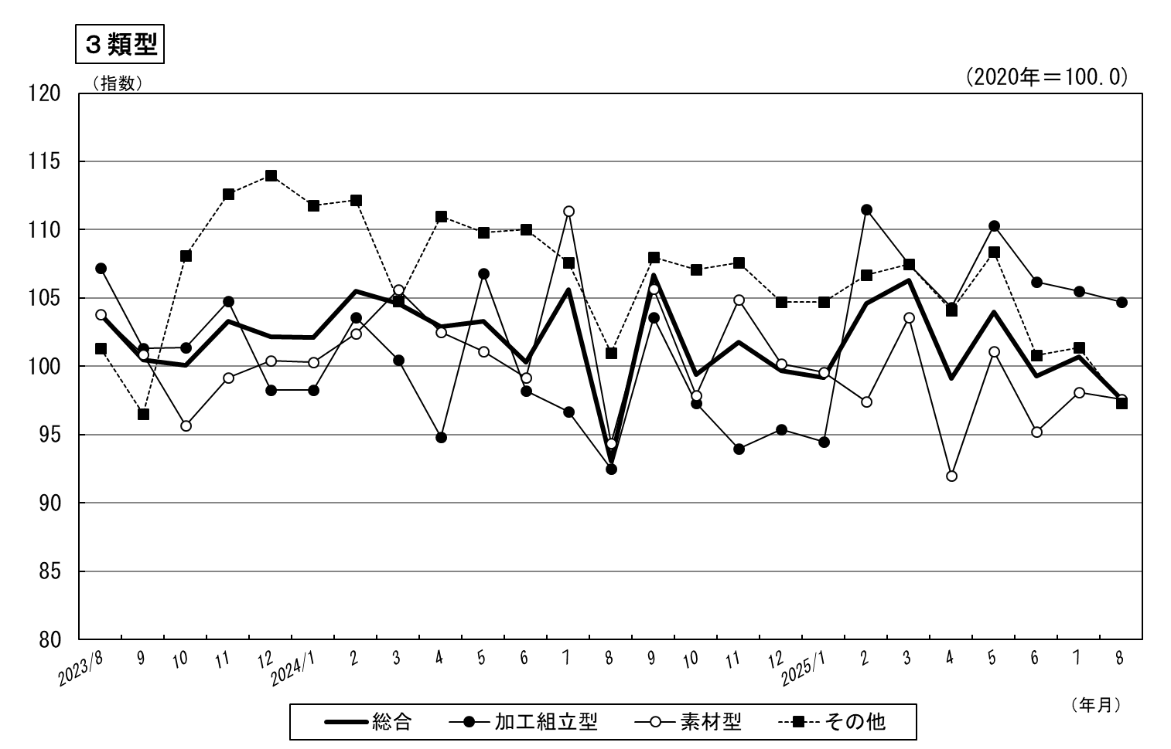
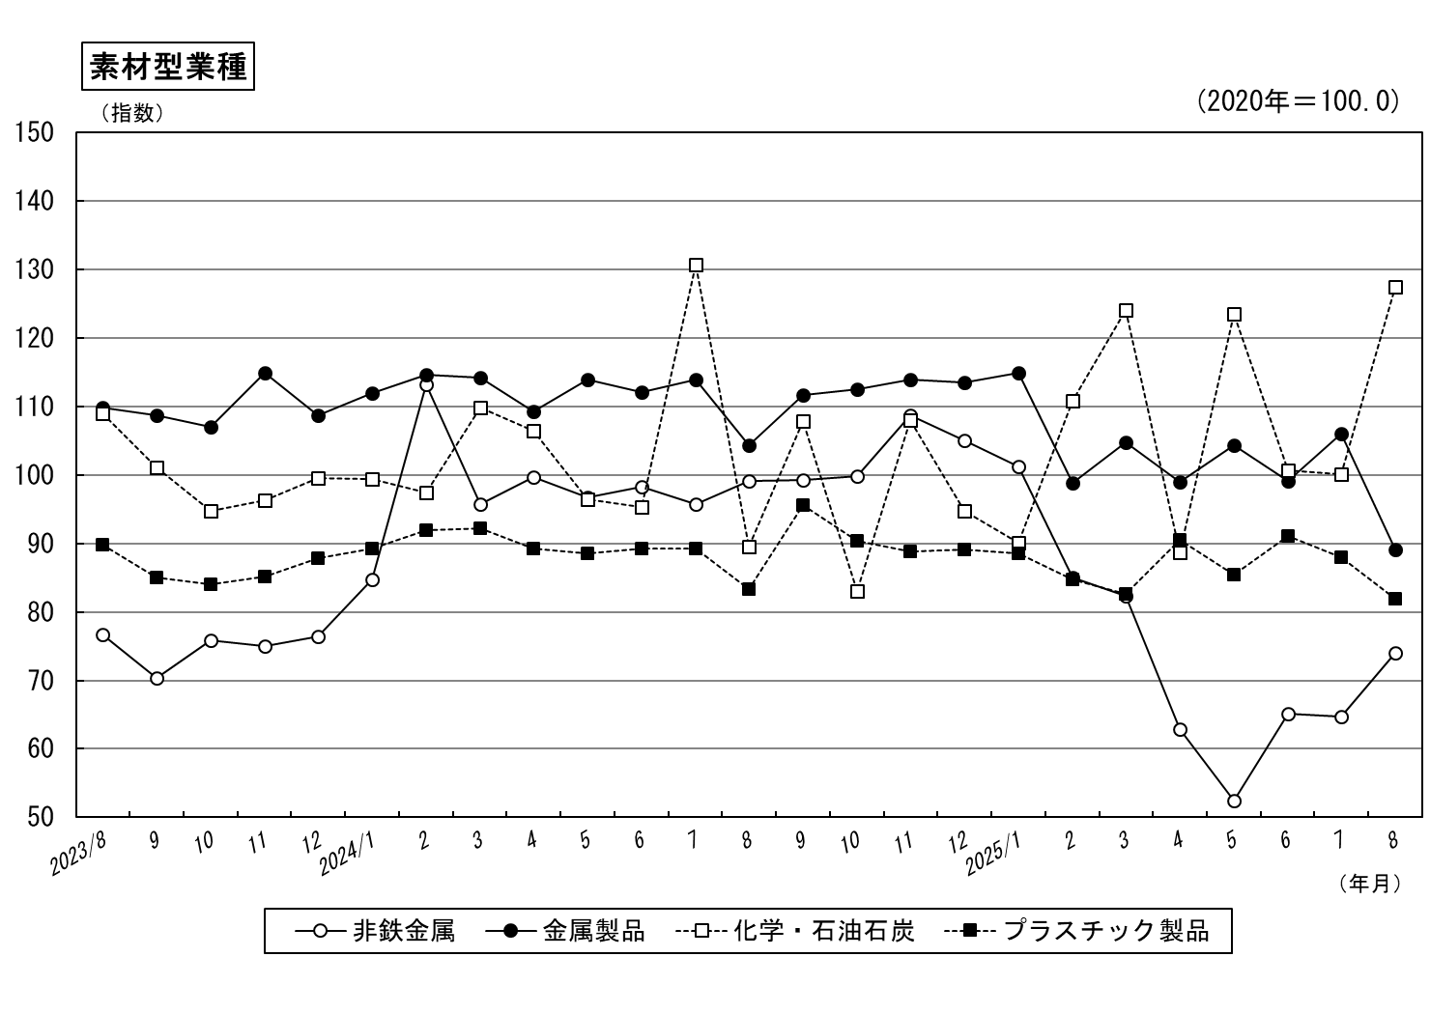

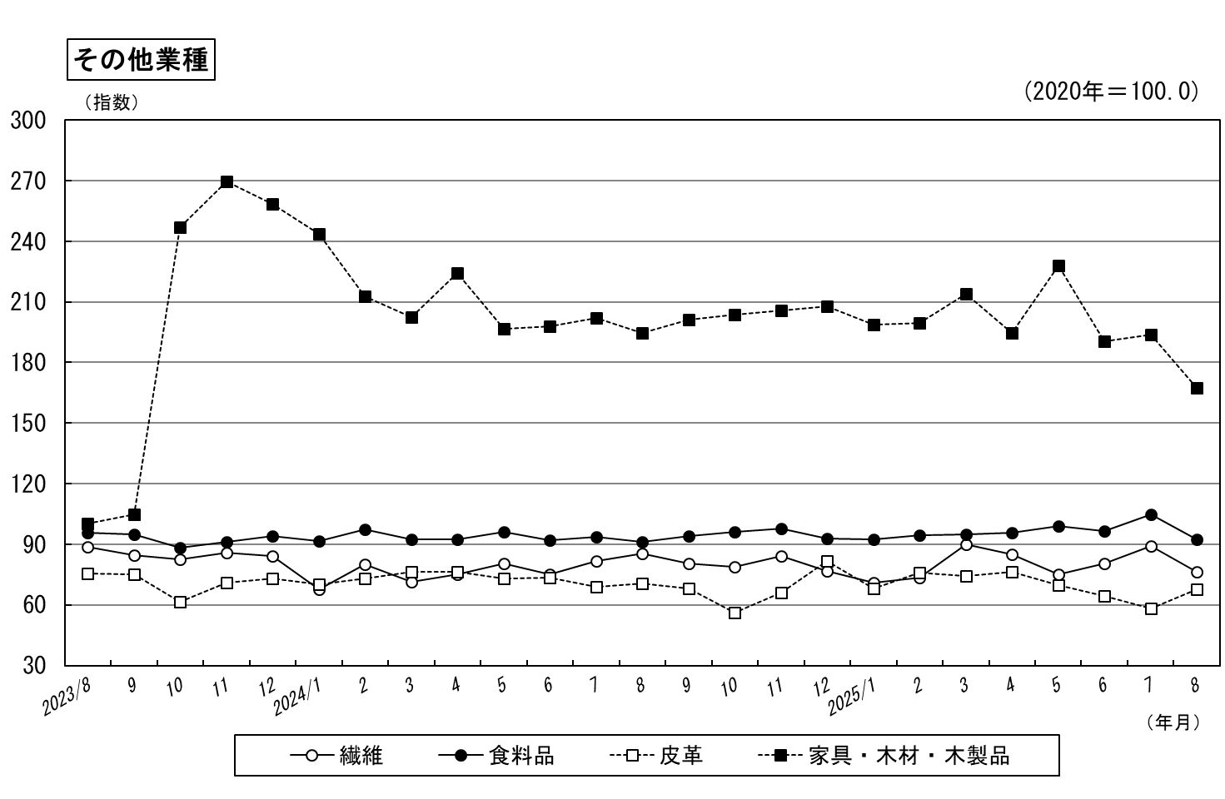

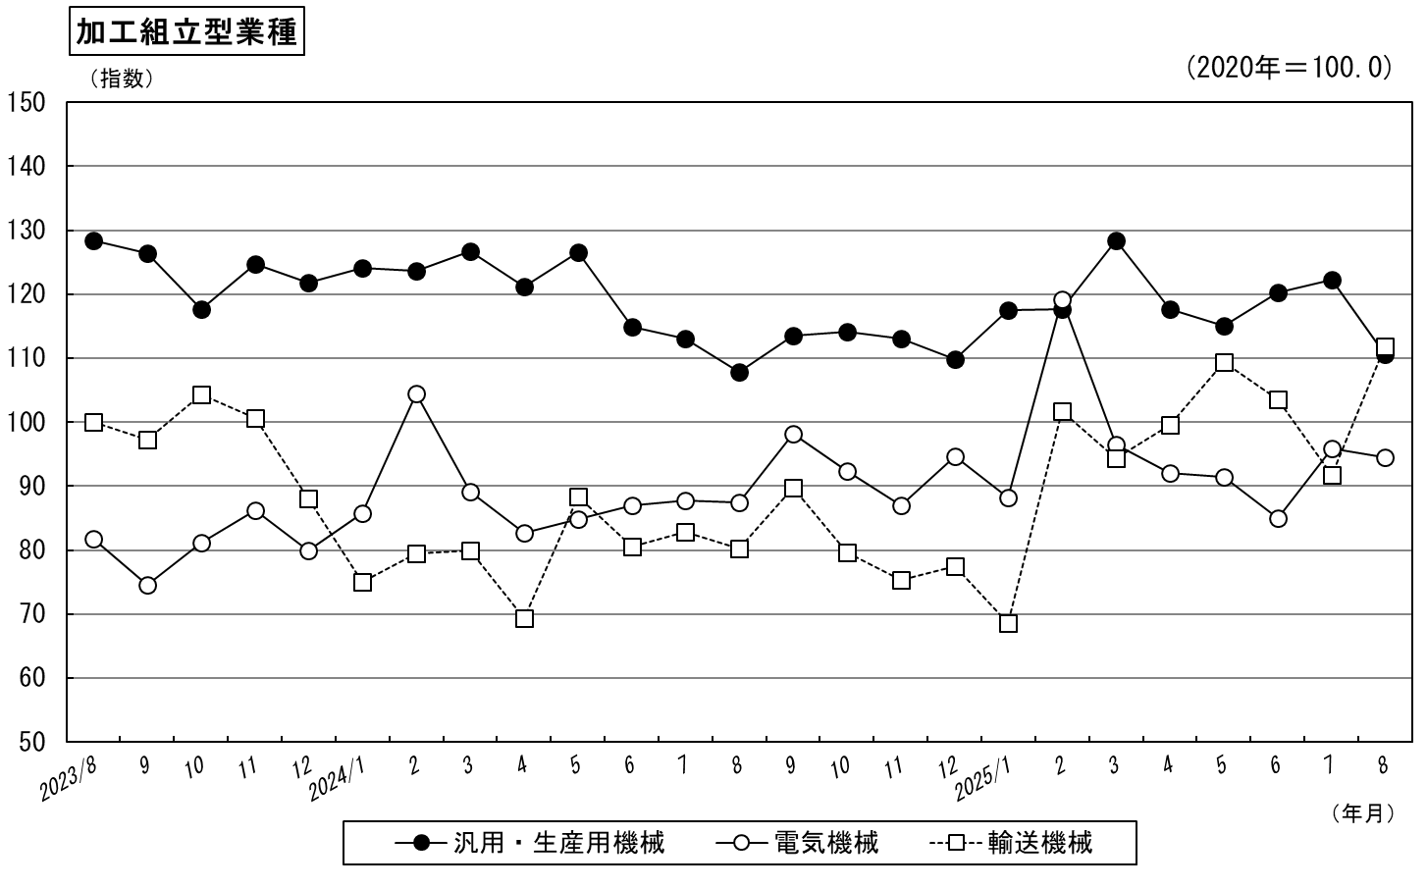

－８－
－９－

